EN A0001
University | Ecole Centrale de Lyon |  | Back to BOM |  |  |  |  |  | Car # | 81 |  | Asm Cost | #VALUE!
System | Engine & Drivetrain |  |  |  |  |  |  |  |  |  |  | Qty | 1
Assembly | Engine |  |  |  |  |  |  |  | FileLink1
P/N Base | EN A0001 |  |  |  |  |  |  |  | FileLink2 |  |  | Extended Cost | #VALUE!
Suffix | AA |  |  |  |  |  |  |  | FileLink3
Details | Honda CBR 600 RR type PC40

ItemOrder | Part | Part Cost | Quantity | Sub Total
10 | Flat sump | $44.35 | 1 | $44.35
20 | Rear tab | $1.42 | 2 | $2.83
30 | Rear tube | $1.95 | 1 | $1.95
 |  |  | Sub Total | $49.13

ItemOrder | Material | Use | UnitCost | Size1 | Unit1 | Size2 | Unit2 | Area Name | Area | Length | Density | Quantity | Sub Total
10 | Engine and Transmission, Ultra High Performance (>10 HP/100 cc) | Honda CBR 600 RR - type PC40 | $2.50 | 599 | cc |  |  |  |  |  |  | 1 | 1,497.50
20 | Fluid, oil | Engine Oil | $0.75 | 3.5 | L |  |  |  |  |  |  | 3.5 | $2.63
30 | Paint | Paint of the rear tabs | $10.00 | 0.003 | m^2 |  |  |  |  |  |  | 0.003 | $0.03
40 | Joint ?? | ?? | $- |  |  |  |  |  |  |  |  | 1 | $-
 |  |  |  |  |  |  |  |  |  |  |  | Sub Total | $1,500.15

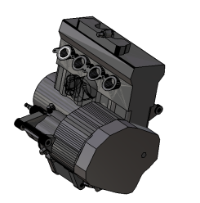
ItemOrder | Process | Use | UnitCost | Unit | Quantity | Multiplier | Mult. Val. | Sub Total
10 | Weld | Weld rear tabs to the frame | $0.15 | cm | 5.96 |  | 1 | $0.89
20 | Aerosol apply | Paint of the rear tabs | $5.25 | m^2 | 0.003 |  | 1 | $0.01
30 | Assemble, >20 kg, Interference | Assemble engine in frame | $5.63 | Unit | 1 |  | 1 | $5.63
40 | Assemble, 1kg, Line-on-Line | Positioning of the rear tube | $0.13 | Unit | 1 |  | 1 | $0.13
50 | Ratchet <= 25,4mm | Tighten M12 rear bolts | $0.75 | Unit | 2 |  | 1 | $1.50
60 | Ratchet <= 25,4mm | Tighten M12 front bolts | $0.75 | Unit | 2 |  | 1 | $1.50
70 | Reaction tool, <=25,4mm | Tighten M12 front bolts | $0.25 | Unit | 2 |  | 1 | $0.50
80 | ?? | ?? | ?? | cm | ?? |  | 1 | #VALUE!
90 | Assemble, 1 kg, Line-on-Line | Assemble Flat sump | $0.13 | unit | 1 |  | 1 | $0.13
100 | Ratchet <= 6.35 mm | Tighten flat sump blots | $0.50 | unit | 12 |  | 1 | $6.00
110 | Engine first start, includes fuel |  | $50.00 | unit | 1 |  | 1 | $50.00
 |  |  |  |  |  |  | Sub Total | #VALUE!

ItemOrder | Fastener | Use | UnitCost | Size1 | Unit1 | Size2 | Unit2 | Quantity | Sub Total
10 | Bolt, Grade 8.8 (SAE 5) | Bolt engine to the rear tab | $1.05 | 12 | mm | 80 | mm | 2 | $2.10
20 | Washer, Grade 8.8 (SAE 5) | Bolt engine to the rear tab | $0.01 |  | unit |  |  | 2 | $0.02
20 | Bolt, Grade 8.8 (SAE 5) | Bolt engine to the front tubes | $1.40 | 12 | mm | 100 | mm | 2 | $2.80
30 | Nut, Grade 8.8 (SAE 5) | Bolt engine to the front tubes | $0.10 | 12 | mm |  |  | 2 | $0.20
40 | Washer, Grade 8.8 (SAE 5) | Bolt engine to the frame | $0.01 |  | unit |  |  | 6 | $0.06
50 | Bolt, Grade 8.8 (SAE 5) | Bolt the flat sump | $0.04 | 6 | mm | 15 | mm | 12 | $0.44
40 | Washer, Grade 8.8 (SAE 5) | Washer for the flat sump | $0.01 |  | unit |  |  | 12 | $0.12
 |  |  |  |  |  |  |  | Sub Total | $5.74

ItemOrder | Tooling | Use | UnitCost | Unit | Quantity | PVF | FractionIncluded | Sub Total
10 | Welds - Welding Fixture | Rear tabs welding | $500.00 | point | 4 | 3000 | 1 | $0.67
 |  |  |  |  |  |  | Sub Total | $0.67

EN 01002 Drawing
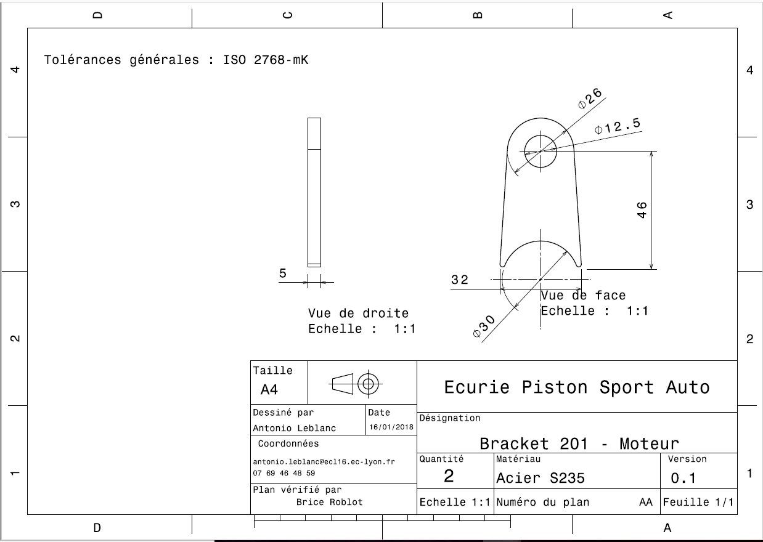
EN 01002

EN 01003
University | Ecole Centrale de Lyon |  |  |  | Back to BOM |  |  |  | Car # | 81 |  | Part Cost | $1.95
System | Engine & Drivetrain | Drawing : | FileLink1 |  |  |  |  |  |  |  |  | Qty | 2
Assembly | Engine |  | FileLink2 |  |  |  |  |  | FileLink1
Part | Rear tube |  | FileLink3 |  |  |  |  |  | FileLink2 |  |  | Extended Cost | $3.89
P/N Base | EN 01003 |  |  |  |  |  |  |  | FileLink3
Suffix | AA
Details | To attach the engine to the frame

ItemOrder | Material | Use | UnitCost | Size1 | Unit1 | Size2 | Unit2 | Area Name | Area | Length | Density | Quantity | Sub Total
10 | Steel, Alloy |  | $2.25 | 0.063 | kg |  |  | Round area, 20mm diam. | 2.01E-04 | 0.040 | 7850 | 1 | $0.14
 |  |  |  |  |  |  |  |  |  |  |  | Sub Total | $0.14
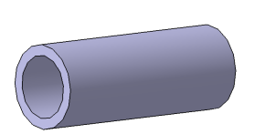
ItemOrder | Process | Use | UnitCost | Unit | Quantity | Multiplier | Mult. Val. | Sub Total
10 | Machining Setup, installation and remove |  | $1.30 | Unit | 1 |  | 1 | $1.30
20 | Machining | To 13mm diam. | $0.04 | cm^3 | 4.2 | Material - Steel | 3 | $0.50
 |  |  |  |  |  |  | Sub Total | $1.80

EN 01003 Drawing
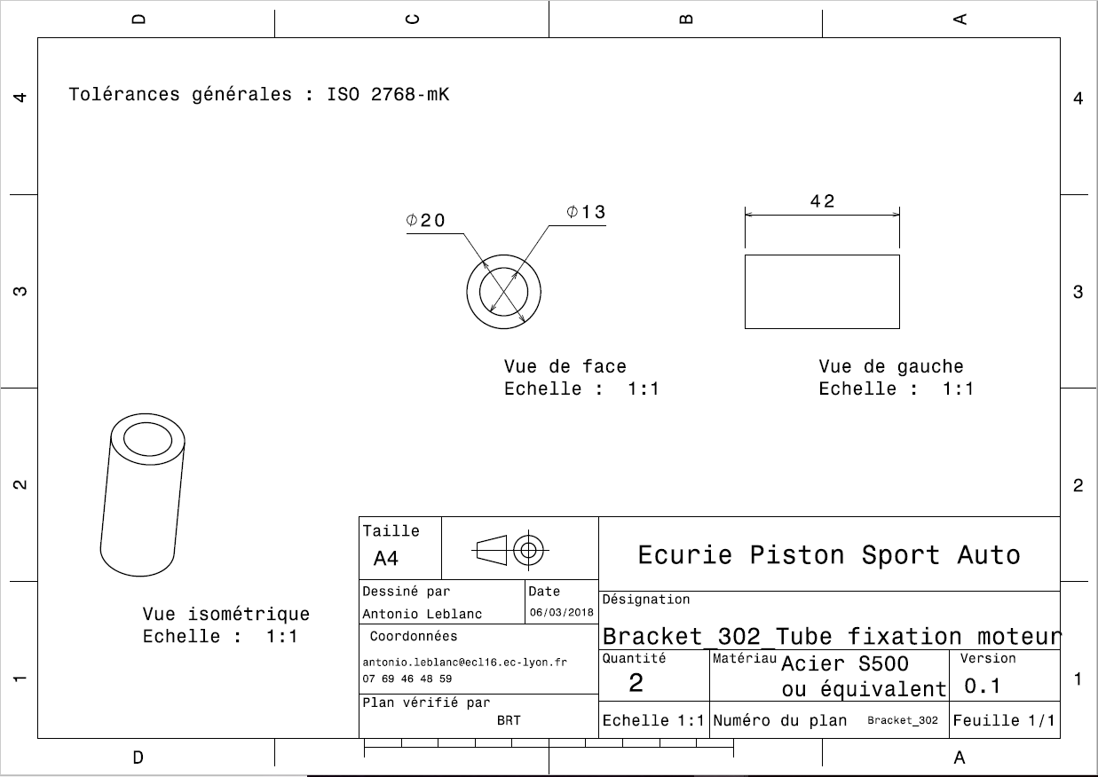
EN 01003

